FORTAMUN EJEMPLO
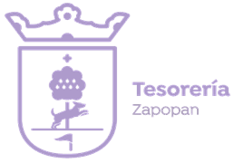
Municipio de Zapopan, Jalisco
Formato de información de aplicación de recursos del FORTAMUN

Periodo: 01 de enero al 31 de marzo 2026 (Primer Trimestre)

Montos que reciban del FORTAMUN 2026 (primer trimestre): | $398,995,651.08
Destino de las Aportaciones (rubro específico en que se aplica) | Monto Pagado
311 Energía eléctrica | $52,501,570.43
316 Servicios de telecomunicaciones y satélites | $468,246.52
326 Arrendamiento de maquinaria, otros equipos y herramientas | $14,579,868.83
358 Servicios de limpieza y manejo de desechos | $23,984,963.59
911 Amortización de la deuda interna con instituciones de crédito | $28,869,998.09
921 Intereses de la deuda interna con instituciones de crédito | $9,463,097.86
Total: | $129,867,745.32

